גיליון1
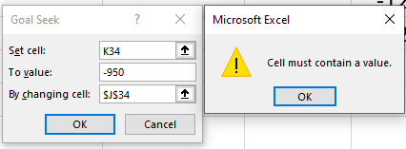
לוקחים הלוואה של 157000, עם החזרי תשלום חודשיים. ריבית של 5%, לתקופה של 20 שנה. ערך עתידי בתום ההחזר - 0.
א.מהו התשלום החודשי?
ב. בצע ניתוח רגישות לתקופות בהתיחס לשאלה, עבור 120, 180, ו-360 חודשים בלבד
ג. בצע ניתוח רגישות לתקופות בהתיחס לשאלה, עבור 120, 180, ו-360 חודשים, ביחס לריביות 0.37% 0.47% 0.53% 0.57% 0.60%

ד.לוקחים הלוואה של 250000, עם החזרי תשלום חודשיים. ריבית של 6%, לתקופה של 20 שנה. ערך עתידי בתום ההחזר - 0.
באמצעות ניתוח חתירה למטרה, מה צרכה להיות הריבית כדי שנשלם רק $950?

 | סעיף א |  | FV | PV | תקופות | rate | תשלום חודשי
 |  |  | 0 | 157000 | 240.00 | 0.0041666666667 | ₪ -1,036.13

 | סעיף ג' |  | ₪ -1,036.13 | 0.47% | 0.53% | 0.57% | 0.60%
 |  |  | 120 | -1714.7743556 | -1771.5400384 | -1809.9829708 | -1839.1274293
 |  |  | 180 | -1294.5144932 | -1355.5843183 | -1397.1537313 | -1428.7733807
 |  |  | 360 | -905.26796644 | -977.93598818 | -1027.7092132 | -1065.6974889

 | סעיף ב' |  |  | ₪ -1,036.13
 |  |  | 120 | -1665.2285893
 |  |  | 180 | -1241.545994
 |  |  | 360 | -842.80994813

 | סעיף ד'

 |  | FV | PV | תקופות | rate | תשלום שנתי
 |  | 0 | $250,000.00 | 240.00 | 0.005 | $-1,791.08

